ПР1
$$maxf\left(x_{1},x_{2}\right)=30x1+40x2 \\ \text{x}\text{1}\text{+}\text{2}\text{x}\text{2}\text{≤}\text{4000} \\ \text{x}\text{1}\text{≤}\text{2250} \\ \text{x}\text{2}\text{≤}\text{1750} \\ \text{x}\text{1}≥\text{600} \\ \text{2}\text{x}\text{1}\text{+}\text{5}\text{x}\text{≤}\text{10000} \\ \text{5}\text{x}\text{1}\text{+}\text{2}\text{x}\text{2}\text{≤}\text{10000} \\ \text{x}\text{1}\text{+}\text{x}\text{2}≥\text{1500} \\ \text{x}\text{1}\text{,}\text{x}\text{2}≥\text{0}$$
Решение ЗЛП
Вариант |  |  |  | Переменные |  |  | Переменные
Типовое задание 1 |  |  |  | 0 | 0 |  | 1500 | 1250

 |  |  |  | Коэффициенты ЦФ |  | ЦФ | Коэффициенты ЦФ |  | ЦФ
 |  |  |  | 30 | 40 | 0 | 30 | 40 | 95000

 |  |  |  | Ограничения |  |  | Ограничения
 |  |  |  | 1 | 2 | 0 | 1 | 2 | 4000 | 4000
 |  |  |  | 1 | 0 | 0 | 1 | 0 | 1500 | 2250
 |  |  |  | 0 | 1 | 0 | 0 | 1 | 1250 | 1750
 |  |  |  | 1 | 0 | 0 | -1 | 0 | -1500 | -600
 |  |  |  | 2 | 5 | 0 | 2 | 5 | 9250 | 10000
 |  |  |  | 5 | 2 | 0 | 5 | 2 | 10000 | 10000
 |  |  |  | 1 | 1 | 0 | -1 | -1 | -2750 | -1500

 | Вывод: оптимальное решение
 | x1= | 1500
 | x2= | 1250
 | Оптимум - | 95000

$$maxf\left(x\right)=x1+3x2 \\ −\text{x}\text{1}\text{+}\text{x}\text{2}\text{≤}\text{3} \\ \text{x}\text{1}\text{+}\text{x}\text{2}\text{≤}\text{7} \\ 3x1+\text{x}\text{2}\text{≤}\text{15} \\ \text{x}\text{1}\text{,}\text{x}\text{2}≥\text{0}$$
Типовое задание 2 |  |  | Переменные
 |  |  | 2 | 5

 |  |  | Коэффициенты ЦФ |  | ЦФ
 |  |  | 1 | 3 | 17

 |  |  | Ограничения
 |  |  | -1 | 1 | 3 | 3
 |  |  | 1 | 1 | 7 | 7
 |  |  | 3 | 1 | 11 | 15

$$Z\left(x\right)=2x1+x2→min \\ \left\{\begin{aligned}x1+x2≤12 \\ 2x1−x2≤12 \\ 2x1−x2≥0 \\ 2x1+x2≥4 \\ x2≥0\end{aligned}\right.$$
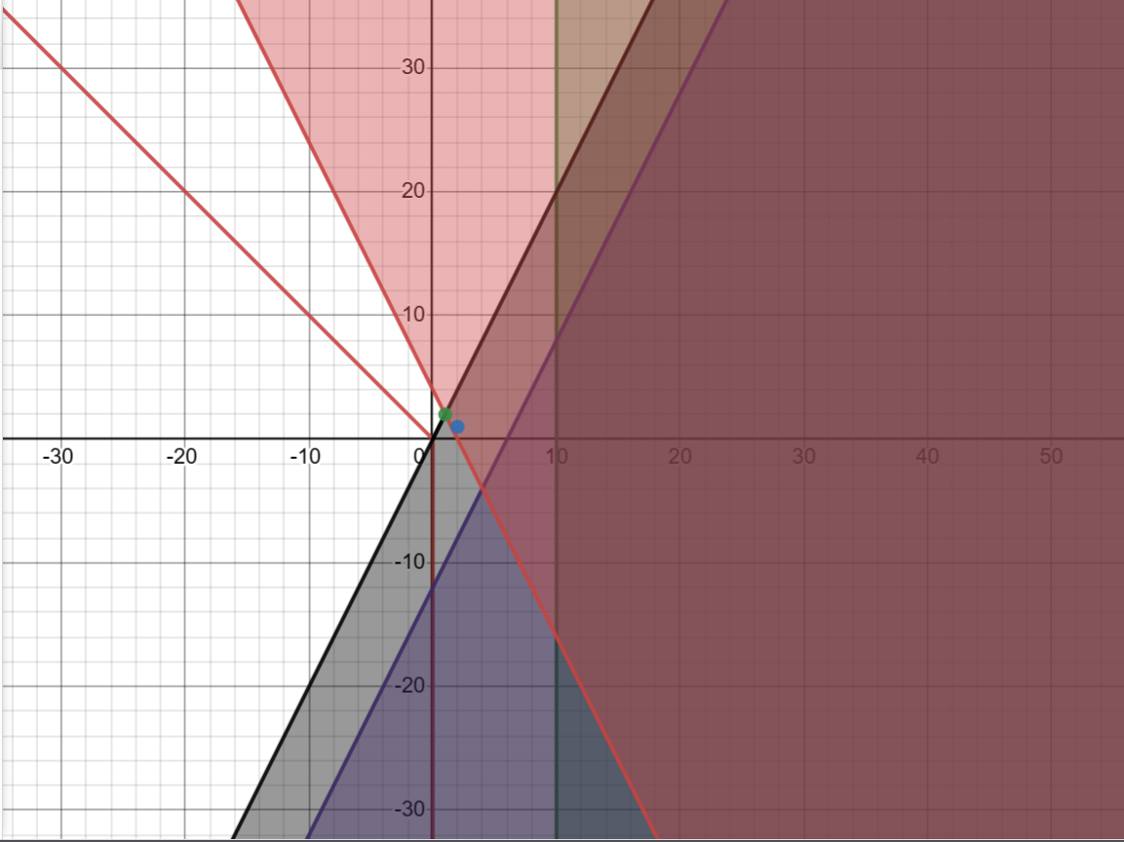
Задание 3
Вариант 1
(график)

$$Z\left(x\right)=2x1+x2→min \\ \left\{\begin{aligned}x1+x2≤12 \\ 2x1−x2≤12 \\ 2x1−x2≥0 \\ 2x1+x2≥4 \\ x2≥0\end{aligned}\right.$$
Задание 3 |  |  | Переменные
 |  |  | 0 | 0

 |  |  | Коэффициенты ЦФ |  | ЦФ
 |  |  | 2 | 1 | 0

 |  |  | Ограничения
 |  |  | 1 | 1 | 0 | 12
 |  |  | 2 | -1 | 0 | 12
 |  |  | -2 | 1 | 0 | 0
 |  |  | -2 | -1 | 0 | 4
 | Вывод: оптимальное решение
 | x1= | 1
 | x2= | 2
 | Оптимум - | 4

